Full1
 |  | XS | S | M | L | XL | TOTAL
 | FALDA RASO C/BURDEOS CON TOPITO BLANCO Y BOTONES DORADOS ZARA |  |  |  |  |  | 18,000
 | CAMISA PLUMETI MANGA ABULLONADA C/CALDERA 20 CAJAS DE 80 UND. ZARA |  |  |  |  |  | 1,600
 | VESTIDO MICROPANA C/VERDE KAKI 47 CAJAS DE 40 UND. ZARA |  |  |  |  |  | 1,800
 | VESTIDO MICROPANA C/AZUL CON TOPO FLOCADO TERCIOPELO 48 CAJAS DE 40 UND |  |  |  |  |  | 1,920
 | VESTIDO GASA CON LETENJUELA C/NEGRO 50 CAJAS DE 50 UND. ZARA |  |  |  |  |  | 2,500
 | VESTIDO SUDADERA C/CRUDO DE FANTASÍA CUERDAS ZARA |  |  |  |  |  | 3,000
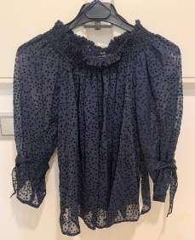 | CAMISA C/AZUL NOCHE CON TOPITO FLOCADO NEGRO ZARA |  |  |  |  |  | 1,500
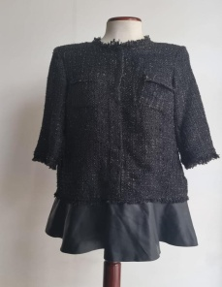 | VESTIDO CHANEL C/NEGRO CON APLIQUE POLIPIEL PARTE DE ABAJO ZARA |  |  |  |  |  | 12,000
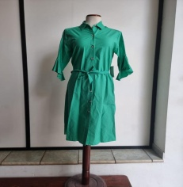 | VESTIDO LARGO POPELIN ANUDADO CINTURA ZARA C/VERDE BRASIL ZARA |  |  |  |  |  | 2,000
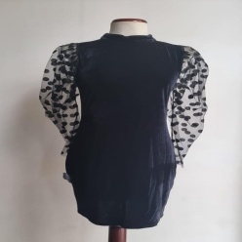 | VESTIDO TERCIOPELO CON MANGA DE ORGANZA Y TOPO FLOCADO C/NEGRO ZARA |  |  |  |  |  | 20,750
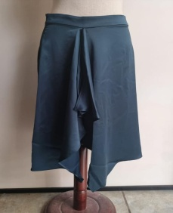 | FALDA RASO C/AZUL NOCHE CN VOLANTE CENTRAL ZARA |  |  |  |  |  | 400
 | FALDA FLECOS C/GRIS ANTRACITA ZARA |  |  |  |  |  | 500
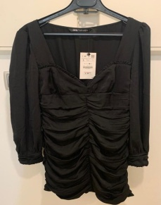 | VESTIDO RASO MANGA LARGA ABULLONADO ZARA | 3116 | 4388 | 4090 | 1353 | 647 | 13,594
 |  |  |  |  |  |  | 79,564

